상품제안서
송월 대형 S.W 프리미엄 헤비 비치타올+송월패키지 | 상품코드: F24163

 |  |  |  |  |  |  | 02-412-0044 | www.easy1.co.kr
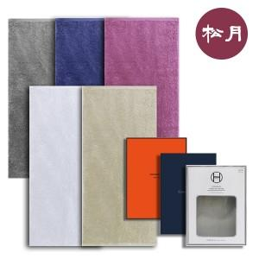

【상세/제작정보】

【인쇄/포장옵션】 | 자수 / 포장지포장

【공급단가】 | 수량 | 100~ | 300~ | 500~ | 1,000~ | 3,000~
*VAT별도 | 단가 | 12,630원 | 12,160원 | 11,700원 | 11,230원 | 10,950원

【상품 URL】 | http://www.easy1.co.kr/src/goods_detail.php?gdno=24163

